R4募集要項
令和４年度「東北中学校ソフトテニス指導者協議会（通称：TSC）」会員募集要項

 | 近年東北地区の各年代での全国レベルでの活躍は目を見張るものがあります。特にも、初めてラケット持つ 中学生に基礎基本を指導し、小学校で経験してきた中学生をより高め、何より人間的に成長させなければな らない中学生の指導者の役割が重要であります。 そのため、現在東北各県の中学校で中心となっている指導者が横の連携をとりながら次の世代の指導者を 育てることも大変重要なことであります。 本協議会は、このように東北各県の縦と横の連携を重視した「未来につながるネットワーク作り」を究極的な ねらいとしてH13に発足しました。
TSCとは・・・

TSCの基本姿勢 | ① 本協議会は、実際に選手を指導している指導者の会とする。 ② 本協議会は、各県中体連をバックアップする基本姿勢を遵守する。 ③ 本協議会は、高校やジュニア（小学生）との連携を密にする。 ④ 本協議会は、希望制の入会とするが入会規定等に則り入会を決定する。

TSCの組織 | 役 職 | 氏 名 |  | 所 属 |  | 備考・連絡先
 | 顧 問 | 森 佑 |  | 初代TSC会長 |  | 平成13年～平成27年（15年間）会長

 | 会 長 | 林田 寛幸 |  | 青森県 林田スポーツ |  | 090-1498-9167 momo-1@crest.ocn.ne.jp

 | 事務局長 | 伊東 健 |  | 岩手県 I.Kクラブ |  | 090-3369-5693 E-mail kenito5622@gmail.com

 | 事務局次長 | 坂倉 大 |  | 岩手県 矢巾北中学校 |  | 090-7072-2035 E-mail sakakura0320@ｇｍａｉｌ.com

 | 事務局員 | 木村 博之 |  | 山形県 NPO法人ＫＳクラブ |  | 080-3338-6469 E-mail hiroyuki.softtennis@gmail.com

 | 事務局員 | 渡邉 泰介 |  | 秋田県 御所野学院中・高等学校 |  | 090-5182-0464 E-mail daisuke0430@gmail.com

 | 事務局員 | 清水 貴之 |  | 岩手県 葛巻中学校 |  | 080-5578-0645 E-mail ppbst204@yahoo.co.jp

 | 山形支部長 | 大津 幸造 |  | 山形県 NPO法人ＫＳクラブ |  | 090-3369-1832 E-mail koohtsu@gmail.com

 | 秋田支部長 | 笹山 貴志 |  | 秋田県 十文字中学校 |  | 090-8785-6030 hina.mei.ritsu@gmail.com

 | 福島支部長 | 二階堂裕之 |  | 福島県 二本松第三中学校 |  | 090-2846-3425 E-mail nikaidou.hiroyuki@fcs.ed.jp

 | 宮城支部長 | 藪 光浩 |  | 宮城県 将監中学校 |  | 090-4476-9198 E-mail yabu3216@yahoo.co.jp

 | 青森支部長 | 新岡 省 |  | 青森県 鯵ヶ沢中学校 |  | 090-1067-4055 E-mail 1970shown2002@kfd.biglobe.ne.jp

 | 岩手支部長 | 藤澤 崇 |  | 岩手県 雫石中学校 |  | 090-1064-0057 E-mail gogo0922fuji@yahoo.co.jp

R３年度は126名 | 令和3年度会員数126名！
 | 青森 | 岩手 | 秋田 | 宮城 | 山形 | 福島 | 合 計
 | 9 | 43 | 27 | 23 | 12 | 12 | 126

TSCの入会規定 | ① 本協議会の趣旨に賛同するもので、本会の事業等に協力するもの。 ② 中学生・ジュニアを指導しているもので、各県支部長の承諾を得たもの。 ③ 年会費（１万円）とTSC帽子・タオル等の入金が確認されたもの。 ※ 本年度の加入締切は７月末日（原則）とします。ご注意下さい。

TSCの入会方法 | ① 上記各県支部長に連絡（メール・電話）を入れる。 ▽ ② 承諾を得た段階で別紙「加入申込書」に必要事項を打ち込み必ずメールで送信する。 ▽ ③ 年会費（１万円）とTSC帽子・タオル等の代金を指定口座に振り込む。 ▽ ④ 入金確認とTSC帽子・タオル等が郵送される。 ⇒ 正式加入

R04 TSC事業予定

＜東北等中学校主要大会＞
R04.8.8（月）～10（水） | R4 TSC主催事業予定 |  | 事 業 名 |  | 会 場 |  | 備 考
東北中総体（大館市） | R04.7.2（土）～3（日） |  | 東北北信越研修大会（団体）・Bリーグ 2日開催 |  | 山形県 鶴岡市・酒田市・庄内町 |  | 7/2（土）R04年度TSC総会 研修リーグ会員校はフリー参加
R04.8.19（金）～21（日）
全国中総体（北海道・旭川市） | R04.9.10（土）～11（日） |  | 秋季東北研修大会（団体） 男女各1日開催 |  | 秋田県 大仙市総合公園コート他 |  | 会員校はフリー参加 10日（男子）11日（女子）
R04.11.5（土）～6（日）
岩手カップ（北上市） | R04.10.29（土） |  | 東北２複１単団体研修大会（団体） 1日開催 |  | 岩手県 北上市・和賀川ＧＰ（18面） |  | 会員校はフリー参加
R05.1.7（土）～8（日）
東北ルーセントカップ（酒田市） | R04.10.30（日） |  | 東北小中学校シングルス大会（個人） １日開催 |  | 岩手県 北上市・和賀川ＧＰ（18面） |  | 会員校はフリー参加
R05.2.25（土）～26（日）
東北六県対抗（山形市） | R04.12.17（土）～18（日） |  | 東北・北海道ｸﾘｽﾏｽｶｯﾌﾟ＆ｵｰﾙｽﾀｰ戦（団体・個人）2日開催 |  | 秋田県 大館市樹海ドーム（10面） |  | 会員校から選抜された団体およびペア
R05.3.26（日）～28（火）
都道府県対抗（伊勢市）

R4ｷｬｯﾌタオル
「ＴＳＣキャップ」 ￥２６００円（税込み）

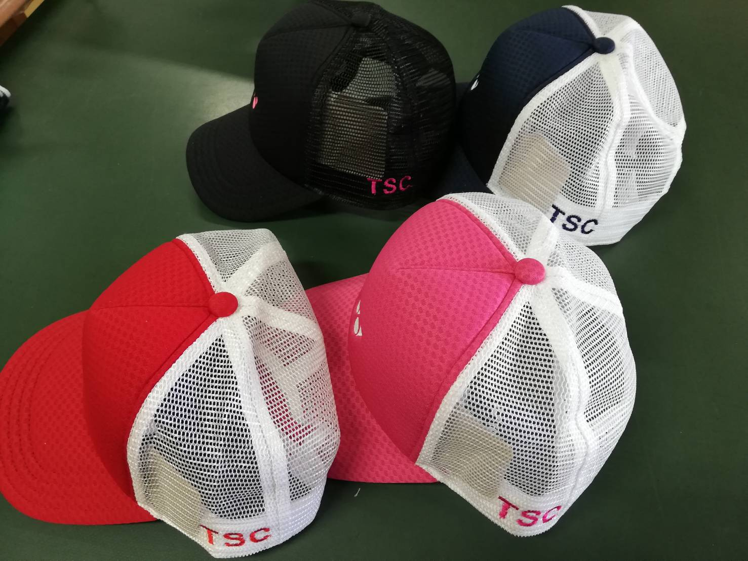

「ＴＳＣタオル」 ￥２１００円（税込み）

学校名を刺繍してオリジナルタオルを作成します。
刺繍希望は
３枚以上の注文から受け付けます。

注文を受けてから刺繍加工する受注生産のため、納期まで３～４週間頂きます。余裕を持った注文をお願いします。

